HELP
Steps to RUN the tool :

 |  | 1) Populate the PeopleSoft JE in the PeopleSoft JE Tab (Paste special values)
 |  | 2) Enter the old Journal Class in cell “Q5” in PeopleSoft JE Tab (e.g. 02803-CAS)
 |  | 3) Click on button Create YFI_Excel
 |  | 4) Enter/Modify the below dimensions manually:

Users Note:- | Location | Description
Fiscal Year | C3 | Fiscal Year
Document Date in Document | D3 | Document Date in Document
Posting Date in the Document | E3 | Posting Date in the Document
Reversal Date | F3 | Reversal date if any
Document header text | J3 | If Document header is blank it means Journal class not updated into the mapping table.
Fiscal Period | G3 | Fiscal Period
Profit Center | AD4 | If Profit Center is showing as CASH_L&S with US_CASH or US_NONCASH. In this case we need to balance the journal manually
Multi Gaap Diffs | P4 | It will not give any result for multi Gapp diffs

Profit Center |  | If profit center is missing in macro output meaning it’s not available in the mapping table. You need to update it manually
Multiple Balbook |  | Run Macro Separately as per multiple balbook.(Macro will not Divide)

Types of Errors Massage and how to handle those errors

1)
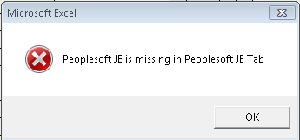

First: Update Peoplesoft JE then Click RUN button

2)
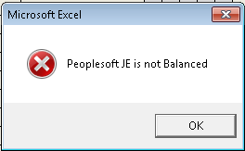

Need to balance the JE amount in Column "J"

3)
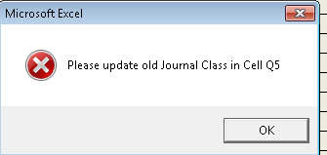

Need to update Old Peoplesoft journal class in cell"Q5"

4)
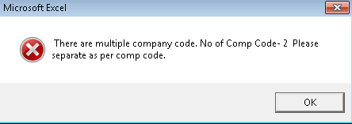

Need to devide the JE as per different Balbooks and run it seperately.

